第五课朋友圈内容发送测试
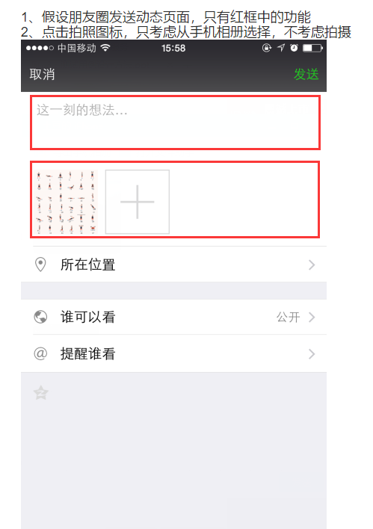
序号 | 功能 | 序号 | 子功能 | 序号 | 用例概述 | 用例输入 | 测试步骤 | 期望结果 | 执行结果 | 测试结果 | 测试对象
01 | 朋友圈文案 |  |  |  |  |  |  |  |  |  | 1 | 文本
 |  | 01 | 文本 |  |  |  |  |  |  |  | 2 | 图片/视频
 |  |  |  | FC_01_01 | 文本为1个数字 | 阿拉伯数字0 | Step： 1.编辑窗口输入数字0； 2.点击发表 | 1.输入成功； 2.朋友圈状态发送成功 |  | NT(未测) | 测试条件
 |  |  |  | FC_01_02 | 文本为1个小写字母 | 小写英文字母 | Step： 1.编辑窗口输入字母a； 2.点击发表 | 1.输入成功； 2.朋友圈状态发送成功 |  | NT(未测) | 1.1 | 长度 | [0,1500]
 |  |  |  | FC_01_03 | 文本为1个大写字母 | 大写英文字母 | Step： 1.编辑窗口输入字母A； 2.点击发表 | 1.输入成功； 2.朋友圈状态发送成功 |  | NT(未测) | 1.2 | 字符类型 | 数字，字母，汉字，字符，emoji
 |  |  |  | FC_01_04 | 文本为1个字符 | 输入字符“，” | Step： 1.编辑窗口输入字符“，”； 2.点击发表 | 1.输入成功； 2.朋友圈状态发送成功 |  | NT(未测) | 1.3 | 是否必填
 |  |  |  | FC_01_05 | 文本为1个汉字 | 输入汉字“吴” | Step： 1.编辑窗口输入汉字“吴”； 2.点击发表 | 1.输入成功； 2.朋友圈状态发送成功 |  | NT(未测) | 2.1 | 大小
 |  |  |  | FC_01_06 | 文本为1个emoji | 输入汉字“[微笑]” | Step： 1.编辑窗口输入emoji“[微笑]”； 2.点击发表 | 1.输入成功； 2.朋友圈状态发送成功 |  | NT(未测) | 2.2 | 个数
 |  |  |  | FC_01_07 | 文本为数字，字母，汉字，字符，emoji 组合 | 输入“1”“A”“吴”“，”“[emoji]” | Step： 1.编辑窗口输入“1”“A”“吴”“，”“[emoji]” 2.点击发表 | 1.输入成功； 2.朋友圈状态发送成功 |  | NT(未测) | 2.3 | 是否必选
 |  |  |  | FC_01_08 | 文本为0个字符 | 无任何输入 | Step： 1.点击发表 | 1.发表软按键置灰无法点击 |  | NT(未测) | 1.1 | 有效等价类 |  | 无效等价类
 |  |  |  | FC_01_09 | 文本为1500个字符 | 输入1500个字符 | Step： 1.输入1500个字符 2.点击发表 | 1.输入成功； 2.朋友圈状态发送成功 |  | NT(未测) |  | [0,1500] |  | ＞1500
 |  |  |  | FC_01_10 | 文本为1501个字符 | 输入1501个字符 | Step： 1.输入1501个字符 2.点击发表 | 1.提示最大输入未1500个字符，第1501个无法输入； 2.朋友圈状态发送成功 |  | NT(未测) |  | 0，1 |  | 1501
02 | 朋友圈图片 |  |  |  |  |  |  |  |  |  |  | 1500 |  | -1
 |  | 01 | 图片
 |  |  |  | FC_02_01 | 图案为1张图片 | 从相册选择1张图片 | Step： 1.点击+按键； 2.选择1张图片点击完成； 3.点击发表软按键 | 1.进入相册； 2.加载1张图片微信图案； 3.朋友圈状态发送成功 |  | NT(未测) | 1.2 | 有效等价类 |  | 无效等价类
 |  |  |  | FC_02_01 | 图案为9张图片 | 从相册选择9张图片 | Step： 1.点击+按键； 2.选择9张图片点击完成； 3.点击发表软按键 | 1.进入相册； 2.加载9张图片微信图案； 3.朋友圈状态发送成功 |  | NT(未测) |  | 纯数字
 |  |  |  | FC_02_01 | 图案为9张图片，掉换图片位置 | 从相册选择9张图片 | Step： 1.点击+按键； 2.选择9张图片点击完成； 3.长按拖动图片位置 | 1.进入相册； 2.加载9张图片微信图案； 3.可任意调换图片位置，其他图片依次补位 |  | NT(未测) |  | 纯字母（大小写）
 |  |  |  | FC_02_01 | 图案为10张图片 | 从相册选择10张图片 | Step： 1.点击+按键； 2.选择10张图片点击完成； | 1.进入相册； 2.选择第10张图片时，相册置灰无法选择； |  | NT(未测) |  | 纯字符（符号）
03 | 朋友圈文本+图片 |  |  |  |  |  |  |  |  |  |  | 纯汉字
 |  | 01 | 文本+图片 |  |  |  |  |  |  |  |  | 纯emoji
 |  |  |  | FC_03_01 | 1个字符+一张图片 | 输入“1”； 1张图片 | Step： 1.文本框中输入“1”； 2.加载1张图片； 3.点击发表 | 3.朋友圈状态发送成功 |  | NT(未测) |  | 数字，字母，汉字，字符，emoji

 |  |  |  |  |  |  |  |  |  |  | 2.2 | 有效等价类 |  | 无效等价类
 |  |  |  |  |  |  |  |  |  |  |  | [0，9] |  | ＞9
 |  |  |  |  |  |  |  |  |  |  |  | 0，1 |  | 10
 |  |  |  |  |  |  |  |  |  |  |  | 9

